Frequencies
Символ | Частота
? | 0.0044642857143
A | 0.0044642857143
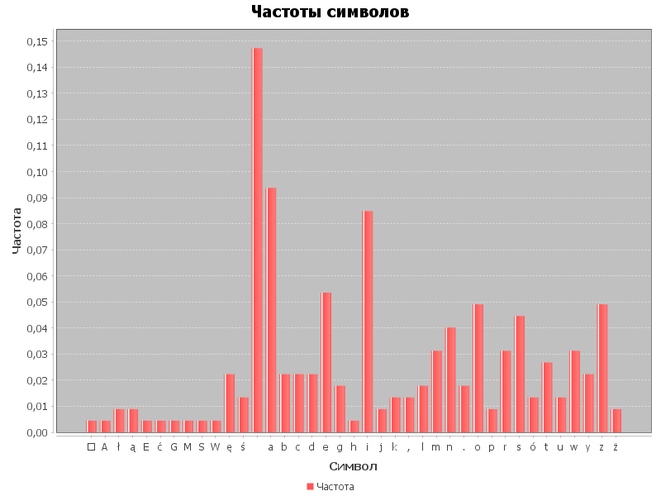
ł | 0.0089285714286
ą | 0.0089285714286
E | 0.0044642857143
ć | 0.0044642857143
G | 0.0044642857143
M | 0.0044642857143
S | 0.0044642857143
W | 0.0044642857143
ę | 0.022321428571
ś | 0.013392857143
 | 0.14732142857
a | 0.09375
b | 0.022321428571
c | 0.022321428571
d | 0.022321428571
e | 0.053571428571
g | 0.017857142857
h | 0.0044642857143
i | 0.084821428571
j | 0.0089285714286
k | 0.013392857143
, | 0.013392857143
l | 0.017857142857
m | 0.03125
n | 0.040178571429
. | 0.017857142857
o | 0.049107142857
p | 0.0089285714286
r | 0.03125
s | 0.044642857143
ó | 0.013392857143
t | 0.026785714286
u | 0.013392857143
w | 0.03125
y | 0.022321428571
z | 0.049107142857
ż | 0.0089285714286

